Article d'inventaire
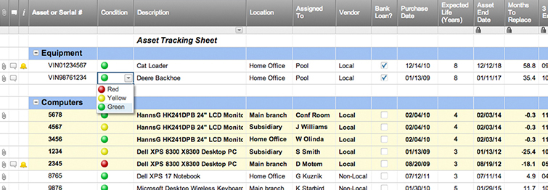
INVENTAIRE - LISTE DES ARTICLES
 |  |  |  |  |  |  | VALEUR TOTALE DE L'INVENTAIRE
 |  |  |  |  |  |  | € 8,239.00 | *Basée sur les champs de VALEUR TOTALE, ci-dessous.

ARTICLE |  |  |  | LIEU |  | ACHAT |  |  |  | QUANTITÉ / VALEUR |  |  |  | INFORMATION SUR L'ARTICLE
NO. ARTICLE | NOM | DESCRIPTION | TYPE | SERVICE | PIECE | DERNIERE COMMANDE | FOURNISSEUR | PRIX D'ACHAT PAR ARTICLE | DATE D'EXPIRATION DE LA GARANTIE | CONDITION | QUANTITÉ | VALEUR DE L'ARTICLE | VALEUR TOTALE | MODELE | No. FOURNISSEUR | REMARQUES | PHOTO / LIEN
A123 | ARTICLE A | Description de l'article A | Bureau | Bureau principal | Bureau 1 | 20/5/2016 | Garnier | € 300.00 | 20/5/2022 | Excellente | 2 | € 400.00 | € 800.00 | Commodore | VX123456 |  | www.exemple.fr/produit
B123 | ARTICLE B | Description de l'article B | Ordinateur | Bureau principal | Bureau 1 | 20/5/2016 | Garnier | € 700.00 | 20/5/2022 | Moyenne | 3 | € 700.00 | € 2,100.00 | MacBook Air | VX123456 |  | www.exemple.fr/produit
C123 | ARTICLE C | Description de l'article C | Chaise | Bureau principal | Bureau 1 | 20/5/2016 | Garnier | € 250.00 | 20/5/2022 | Bonne | 4 | € 300.00 | € 1,200.00 | Roulette | VX123456 |  | www.exemple.fr/produit
D123 | ARTICLE D | Description de l'article D | Router | Bureau principal | Réserve | 20/5/2016 | Garnier | € 200.00 | 20/5/2022 | Excellente | 1 | € 200.00 | € 200.00 | Cisco | VX123456 |  | www.exemple.fr/produit
E123 | ARTICLE E | Description de l'article E | Scanner portable | Bureau principal | Réserve | 20/5/2016 | Garnier | € 150.00 | 20/5/2022 | Bonne | 2 | € 170.00 | € 340.00 | Cisco | VX123456 |  | www.exemple.fr/produit
F123 | ARTICLE F | Description de l'article F | Table | Bureau principal | Salle de conférence | 20/5/2016 | Garnier | € 400.00 | 20/5/2022 | Bonne | 1 | € 400.00 | € 400.00 | EcoBois | VX123456 |  | www.exemple.fr/produit
G123 | ARTICLE G | Description de l'article G | Imprimante | Bureau principal | Réserve | 20/5/2016 | Garnier | € 650.00 | 20/5/2022 | Bonne | 1 | € 699.00 | € 699.00 | HP | VX123456 |  | www.exemple.fr/produit
H123 | ARTICLE H | Description de l'article H | Télévision | Bureau principal | Réception | 20/5/2016 | Garnier | € 2,200.00 | 20/5/2022 | Excellente | 1 | € 2,500.00 | € 2,500.00 | Samsung 65" | VX123456 |  | www.exemple.fr/produit
 |  |  |  |  |  |  |  |  |  |  |  |  | € -
 |  |  |  |  |  |  |  |  |  |  |  |  | € -
 |  |  |  |  |  |  |  |  |  |  |  |  | € -
 |  |  |  |  |  |  |  |  |  |  |  |  | € -
 |  |  |  |  |  |  |  |  |  |  |  |  | € -
 |  |  |  |  |  |  |  |  |  |  |  |  | € -
 |  |  |  |  |  |  |  |  |  |  |  |  | € -
 |  |  |  |  |  |  |  |  |  |  |  |  | € -
 |  |  |  |  |  |  |  |  |  |  |  |  | € -
 |  |  |  |  |  |  |  |  |  |  |  |  | € -
 |  |  |  |  |  |  |  |  |  |  |  |  | € -
 |  |  |  |  |  |  |  |  |  |  |  |  | € -
 |  |  |  |  |  |  |  |  |  |  |  |  | € -
 |  |  |  |  |  |  |  |  |  |  |  |  | € -
 |  |  |  |  |  |  |  |  |  |  |  |  | € -
 |  |  |  |  |  |  |  |  |  |  |  |  | € -
 |  |  |  |  |  |  |  |  |  |  |  |  | € -
 |  |  |  |  |  |  |  |  |  |  |  |  | € -
 |  |  |  |  |  |  |  |  |  |  |  |  | € -
 |  |  |  |  |  |  |  |  |  |  |  |  | € -
 |  |  |  |  |  |  |  |  |  |  |  |  | € -
 |  |  |  |  |  |  |  |  |  |  |  |  | € -
 |  |  |  |  |  |  |  |  |  |  |  |  | € -
 |  |  |  |  |  |  |  |  |  |  |  |  | € -
 |  |  |  |  |  |  |  |  |  |  |  |  | € -
 |  |  |  |  |  |  |  |  |  |  |  |  | € -

Create an Asset Tracking Template with Smartsheet

